Solicitud gráfica
 | Área: | Matemáticas |  |  | Fecha:
 | Grado: | 7
 | Título del tema: | Longitudes y áreas |  |  | ¿Cuaderno de estudio o recurso? | Recurso
 | Editor: |  |  |  | Motor del recurso | M5A

 | Código guión o recurso: | MA_07_06_REC60 | ← Para determinar este código, visite la hoja de Ayuda
 |  |  |  |  | ESPECIFICACIÓN DE ARCHIVOS A ENTREGAR
Núm. | Archivo Shutterstock o ruta en web | Imagen para: | Tipo | Ubicación de la imagen en el recurso M5A | Nombre imagen SMALL | Tamaño imagen SMALL | Nombre imagen ZOOM | Tamaño imagen ZOOM | Descripción | Observaciones
IMG01 | 117304987 | Recurso M5A | Ilustración | Contenido | MA_07_06_REC60_IMG01n.png | 286 x 286 px | MA_07_06_REC60_IMG01a.png | 500 x 500 px |  | 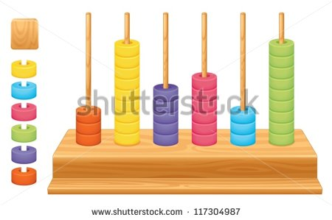
IMG02 | 70776361 | Recurso M5A | Ilustración | Contenido | MA_07_06_REC60_IMG02n.png | 286 x 286 px | MA_07_06_REC60_IMG02a.png | 500 x 500 px |  | 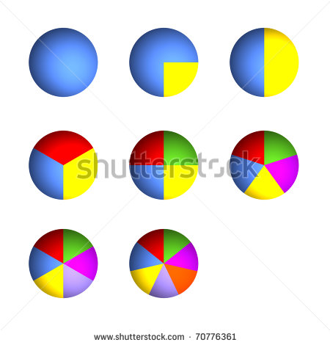
IMG03 | 252531739 | Recurso M5A | Fotografía | Contenido | MA_07_06_REC60_IMG03n.png | 286 x 286 px | MA_07_06_REC60_IMG03a.png | 500 x 500 px |  | 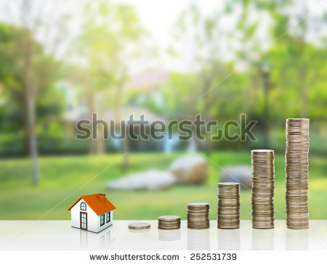
IMG04 | 120344209 | Recurso M5A | Fotografía | Contenido | MA_07_06_REC60_IMG04n.png | 286 x 286 px | MA_07_06_REC60_IMG04a.png | 500 x 500 px |  | 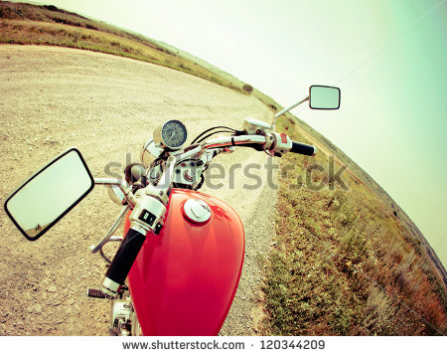
IMG05 | 70208029 | Recurso M5A | Fotografía | Contenido | MA_07_06_REC60_IMG05n.png | 286 x 286 px | MA_07_06_REC60_IMG05a.png | 500 x 500 px |  | 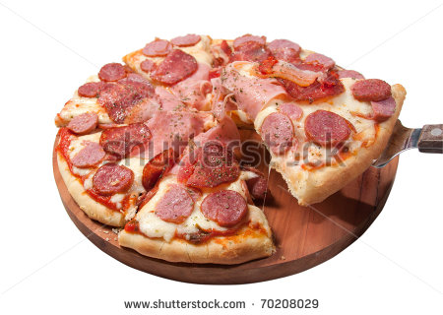
IMG06 | 246214372 | Recurso M5A | Fotografía | Contenido | MA_07_06_REC60_IMG06n.png | 286 x 286 px | MA_07_06_REC60_IMG06a.png | 500 x 500 px |  | 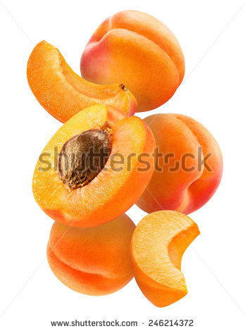
IMG07 | 344220725 | Recurso M5A | Fotografía | Contenido | MA_07_06_REC60_IMG07n.png | 286 x 286 px | MA_07_06_REC60_IMG07a.png | 500 x 500 px |  | 
IMG08 | 142804030 | Recurso M5A | Fotografía | Contenido | MA_07_06_REC60_IMG08n.png | 286 x 286 px | MA_07_06_REC60_IMG08a.png | 500 x 500 px |  | 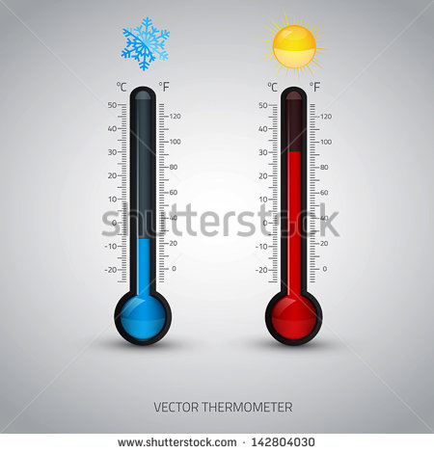
IMG09 | 248525290 | Recurso M5A | Fotografía | Contenido | MA_07_06_REC60_IMG09n.png | 286 x 286 px | MA_07_06_REC60_IMG09a.png | 500 x 500 px |  | 